Estadísticas
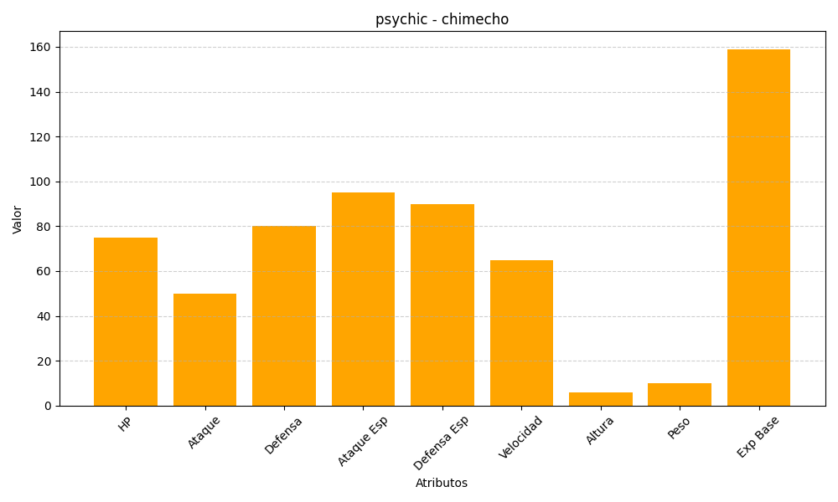
ID | Nombre | Tipo | HP | Ataque | Defensa | Ataque Especial | Defensa Especial | Velocidad | Altura | Peso | Experiencia Base
358 | chimecho | psychic | 75 | 50 | 80 | 95 | 90 | 65 | 6 | 10 | 159

